배치쉘스크립트
 |  |  | 배치 쉘 스크립트

 |  |  | EBS_Onlin_Class 온라인클래스(고등, 중등, 초등) 교육 시스템
문서 파일 이름 |  |  | 0001 EBS_Onlin_Class 온라인클래스(고등, 중등, 초등) 시스템_01_종합본_v0.1_20220429.xlsx |  |  | 버전 | 0.1 | 최종 수정 일자 | 2022-04-29

공통내용
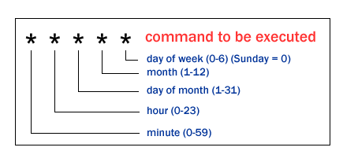 ㅁ배치서버 접속 방법 1. DBSAFER AGENT 로그인 - 접속(1차 접속 - EBS 개인계정 공유해줌 // jnkim) 2. EBS 비인가 접근제어 로그인(https://172.21.4.62/main.html) - 접속(1차 접속 - EBS 개인계정 공유해줌 // jnkim) 3. oc-prd-mig-svr01 접속방법 ㅇ배치서버 명칭: oc-prd-mig-svr01(20220429 기준 내가 아는범위) - CMD 접속: SSH(쁘띠) - 파일 다운로드: SFTP(파일질라) 4. 리눅스 서버(oc-prd-mig-svr01) - 접속(2차 접속 // dev1-user) 5. 스크립트 위치: /usr/local/src/shell_scripts ㅁoc-prd-mig-svr01 crontab 목록 조회방법 1. 리눅스 서버(oc-prd-mig-svr01) - 접속(2차 접속 - dev1-user) 2. 명령어: su root :: 접속(3차 접속 - root / pwd 문서 참고) 3. crontab -l // crontab 목록 조회 ㅁoc-prd-mig-svr01 로컬 Mysql DB 접속 방법 1. 리눅스 서버(oc-prd-mig-svr01) - 접속(2차 접속 - dev1-user) 2. >> mysql -u root -p // 접속(접속 계정은 스크립트 참고 // root) 3. >> pwd // 입력 4. >> SHOW DATABASES; //DATABASES 확인 5. >> select * from STAT.USR_USPS_ATNDE_HIST where USPS_SQNO = '17381560' ; //STAT.USR_USPS_ATNDE_HIST 확인 6. >> show full columns from STAT.USR_USPS_ATNDE_HIST; // 테이블 컬럼 데이터 형식 확인 ㅁ배치 흐름도 1. 운영/검증 DB 조회 > 파일형식 특정 위치 export > oc-prd-mig-svr01 로컬 Mysql DB 저장 > LOAD DATA INFILE 로 대용량 데이터 인서트하기 ㅁ간단 크론탭 명령어 crontab -e : 명령을 등록, 편집 – 맨 처음에 사용 시 편집기를 선택할 수 있다. crontab -d : 등록된 명령을 삭제 crontab -l : 현재 등록된 리스트 출력 crontab -l -u otheruser : otheruser 사용자가 등록한 crontab 리스트 출력 crontab -r : 현재 사용자가 등록한 crontab 전체 삭제
ID | 서버명칭 | 스크립트명칭 |  | 설명 | crontab 예약시간 |  | 과정 및 검증방법 |  |  | 비고
1 | oc-prd-mig-svr01 | 2022.05.02 기준 임시: 300_export_USR_LOGIN_LOG_20220428.sh 원본: 300_export_USR_LOGIN_LOG.sh |  | 로그인 로그 생성 : 매일 01시 Import | 매일 AM 01시 ----------------- 초 / 분 / 시 / 일 / 월 / 요일 0 0 1 * * * /usr/local/src/shell_scripts/950_export_data/300_export_USR_LOGIN_LOG.sh |  | ㅁ과정 1. [운영] auth DB - LOGIN_USER_LOG 테이블 row data 읽음 2. DnData 폴더로 교육청별 (예)BS.sql => Mysql Dump 형태 옮김 3. [배치서버] - STAT DB - USR_USPS_ATNDE_HIST 테이블에 LOAD DATA INFILE 로 대용량 데이터 인서트하기 4. 파일위치 DataPath="/usr/local/src/shell_scripts/950_export_data/DnData" LogPath="/usr/local/src/shell_scripts/950_export_data/logs" ㅁ검증방법 / 샘플 - 대전, 샘플 - H12820 학교 기준 조회 1. /usr/local/src/shell_scripts/950_export_data/DnData - (예) DJ.SQL 다운로드 내용/갯수확인 2. 배치서버 로컬 DB 조회 select * from STAT.USR_USPS_ATNDE_HIST where SCHL_CD = 'H12820' 3. DataPath="/usr/local/src/shell_scripts/950_export_data/UpData" - (예) DJ.SQL 다운로드 내용/갯수확인 4. 운영 교육청 DB 조회 select * from COMMON.USR_USPS_ATNDE_HIST uuah where uuah.USPS_SQNO = '15819352' ORDER BY uuah.LOG_DT DESC; 5. 샘플 - 마지막 row, count 일치, 온클 PRD 대전교육청 DB 마지막 row data 일치시 이상없음 으로 판단 |  |  | ㅁ최근 문제점 1. IFNULL(C.SCHL_CLS_NO, '') 컬럼타입 길이가 3개 이상으로 조회됨 2. 배치 - local DB 테이블은 컬럼타입 길이가 3 3. 테이블 길이가 다른 데이터를 insert할려고하여 data가 insert 되지 않음 4. 데이터 수가 5천만개가 있었음 ㅁ조치사항 1. 컬럼명 변경 2. IFNULL(C.SCHL_CLS_NO, '') 값을 null로 조회 local DB에 insert 처리 3. 데이터 저장되어 있는 테이블을 리네임처리하여 별도로 백업함 4. 모니터링 2022.04.28부터 업무시간 7일간 진행중(3일차 이상없음)
2 | oc-prd-mig-svr01 | 2022.05.02 기준 320_import_to_edu_live.sh |  | 로그인 로그 생성 : 매일 03시 Export | 매일 AM 03시 ------------------ 초 / 분 / 시 / 일 / 월 / 요일 0 0 3 * * * /usr/local/src/shell_scripts/950_export_data/320_import_to_edu_live.sh |  | ㅁ과정 1. [배치서버] - STAT DB - USR_USPS_ATNDE_HIST 테이블 row data 읽음 2. UpData 폴더로 교육청별 (예)BS.sql => Mysql Dump 형태 옮김 3. [운영] 교육청 COMMON DB - USR_USPS_ATNDE_HIST 테이블 데이터 insert 4. 파일위치 DataPath="/usr/local/src/shell_scripts/950_export_data/UpData" ㅁ검증방법 / 샘플 - 대전, 샘플 - H12820 학교 기준 조회 1. /usr/local/src/shell_scripts/950_export_data/DnData - (예) DJ.SQL 다운로드 내용/갯수확인 2. 배치서버 로컬 DB 조회 select * from STAT.USR_USPS_ATNDE_HIST where SCHL_CD = 'H12820' 3. DataPath="/usr/local/src/shell_scripts/950_export_data/UpData" - (예) DJ.SQL 다운로드 내용/갯수확인 4. 운영 교육청 DB 조회 select * from COMMON.USR_USPS_ATNDE_HIST uuah where uuah.USPS_SQNO = '15819352' ORDER BY uuah.LOG_DT DESC; 5. 샘플 - 마지막 row, count 일치, 온클 PRD 대전교육청 DB 마지막 row data 일치시 이상없음 으로 판단 |  |  | ㅁ최근 문제점 1. IFNULL(C.SCHL_CLS_NO, '') 컬럼타입 길이가 3개 이상으로 조회됨 2. 배치 - local DB 테이블은 컬럼타입 길이가 3 3. 테이블 길이가 다른 데이터를 insert할려고하여 data가 insert 되지 않음 4. 데이터 수가 5천만개가 있었음 ㅁ조치사항 1. 컬럼명 변경 2. IFNULL(C.SCHL_CLS_NO, '') 값을 null로 조회 local DB에 insert 처리 3. 데이터 저장되어 있는 테이블을 리네임처리하여 별도로 백업함 4. 모니터링 2022.04.28부터 업무시간 7일간 진행중(3일차 이상없음)
3 | oc-prd-mig-svr01 | 2022.05.02 기준 21030_301_stat_login_daily.sh |  | 로그인 통계 : 매일 02시, 16시40분 | # 로그인 통계 : 매일 02시, 16시40분 00 2 * * * /usr/local/src/shell_scripts/999_STAT/OC_BATCH/21030_301_stat_login_daily.sh 40 16 * * * /usr/local/src/shell_scripts/999_STAT/OC_BATCH/21031_301_stat_login_daily_17.sh |  | ㅁ파일위치 /usr/local/src/shell_scripts/999_STAT/OC_BATCH/ ㅁ통계 작동시간: 02시 / 16시 40분 ㅁDB정보 날짜조건: 2022-05-01 ~ 2022-05-02 DB; STATIC.STS_DAILY_LOGIN_STTS ㅁ동작순서 1. 동일한 파일 삭제 - stat_logs/DailyLogin_20220502.txt 2. 기존데이터 삭제: STATIC.STS_DAILY_LOGIN_STTS 3. LoginQry 조회 (AUTH.LOGIN_USER_LOG, AUTH.USR_USPS, AUTH.USR_USPS_SCHL, COMMON.CMS_SCHL, COMMON.CMS_CMNS_CD, COMMON.CMS_OFEC) 4. 배치 로컬 DB 접속 >> ${TxtFileNm} - stat_logs/DailyLogin_20220502.txt 파일 저장 - (2022-05-01,SU,서울,H,고등학교,H00075,상암고등학교,0,0,0,0,0,0,0,0,0,0,0,24,3,3,0,0,0,0,0,0,0,0,0,0,0,0,0,0,0,0) 5. 파일 권한변경: stat_logs/DailyLogin_20220502.txt 6. LOAD DATA INFILE 로 대용량 데이터 인서트하기(tHost) - DB: STATIC.STS_DAILY_LOGIN_STTS |  |  | 참고 # 권한 이슈 LOAD DATA를 사용하려면 별도의 권한이 있어야 한다. DB에 접속할 때, load_infile=1 파라미터를 넘기면 된다. 참고 사이트 https://ohgyun.com/777
4 | oc-prd-mig-svr01 | 2022.05.02 기준 21031_301_stat_login_daily_17.sh |  | 로그인 통계 : 매일 02시, 16시40분 | # 로그인 통계 : 매일 02시, 16시40분 00 2 * * * /usr/local/src/shell_scripts/999_STAT/OC_BATCH/21030_301_stat_login_daily.sh 40 16 * * * /usr/local/src/shell_scripts/999_STAT/OC_BATCH/21031_301_stat_login_daily_17.sh |  | ㅁ파일위치 /usr/local/src/shell_scripts/999_STAT/OC_BATCH/ ㅁ통계 작동시간: 02시 / 16시 40분 ㅁDB정보 날짜조건: 2022-05-01 ~ 2022-05-02 DB; STATIC.STS_DAILY_LOGIN_STTS ㅁ동작순서 1. 동일한 파일 삭제 - stat_logs/DailyLogin_20220502.txt 2. 기존데이터 삭제: STATIC.STS_DAILY_LOGIN_STTS 3. LoginQry 조회 (AUTH.LOGIN_USER_LOG, AUTH.USR_USPS, AUTH.USR_USPS_SCHL, COMMON.CMS_SCHL, COMMON.CMS_CMNS_CD, COMMON.CMS_OFEC) 4. 배치 로컬 DB 접속 >> ${TxtFileNm} - stat_logs/DailyLogin_20220502.txt 파일 저장 - (2022-05-01,SU,서울,H,고등학교,H00075,상암고등학교,0,0,0,0,0,0,0,0,0,0,0,24,3,3,0,0,0,0,0,0,0,0,0,0,0,0,0,0,0,0) 5. 파일 권한변경: stat_logs/DailyLogin_20220502.txt 6. LOAD DATA INFILE 로 대용량 데이터 인서트하기(tHost) - DB: STATIC.STS_DAILY_LOGIN_STTS |  |  | 참고 # 권한 이슈 LOAD DATA를 사용하려면 별도의 권한이 있어야 한다. DB에 접속할 때, load_infile=1 파라미터를 넘기면 된다. 참고 사이트 https://ohgyun.com/777
5 | oc-prd-mig-svr01 | 2022.05.02 기준 630_user_data_sync_live_multi.sh & sleep 30; |  | # 사용자 정보 Sync: 1분만다 실행 | # 사용자 정보 Sync * * * * * /usr/local/src/shell_scripts/000_data_sync/630_user_data_sync_live_multi.sh & sleep 30; / 30초 지연명령어 |  | ㅁ파일위치 /usr/local/src/shell_scripts/000_data_sync/630_user_data_sync_live_multi.sh ㅁ통계 작동시간: 1분마다 ㅁDB정보 날짜조건: 2022-05-01 ~ 2022-05-02 UserID 조회: AUTH.USR_USPS_SYNC_LOG(사용자정보 동기화로그) USR_USPS & USR_USPS_SCHL SELECT QRY: USER CHK QUERY(교육청용): b.SCHL_CD 5번째 . USR_USPS ㅁ동작순서 1. 동일한 파일 삭제 - stat_logs/DailyLogin_20220502.txt 2. 기존데이터 삭제: STATIC.STS_DAILY_LOGIN_STTS 3. LoginQry

인증서
 |  |  | 인증서

 |  |  | EBS_Onlin_Class 온라인클래스(고등, 중등, 초등) 교육 시스템
문서 파일 이름 |  |  | 0001 EBS_Onlin_Class 온라인클래스(고등, 중등, 초등) 시스템_01_종합본_v0.1_20220429.xlsx | 버전 | 0.1 | 최종 수정 일자 | 2022-04-29

ID | 구분 | 시스템 | 인증서 | 설명
1 | 개발 | 온클라이브 / OSP/기타 | ㅁ온클라이브: 인증서 미사용 ㅁOSP 인증서 미사용 ㅁ화상수업: 퀴즈(인증서 미사용) | ㅁ온클라이브: http://localhost:3001/ ㅁOSP: http://localhost:58080/cmmn/mmbr/viewLogin ㅁ화상수업: 퀴즈(인증서 미사용)
2 | STG | 온클라이브 | https://stg.ebsoc.co.kr/ 인증서기간: 2022.02.24 ~ 2023.03.28 | 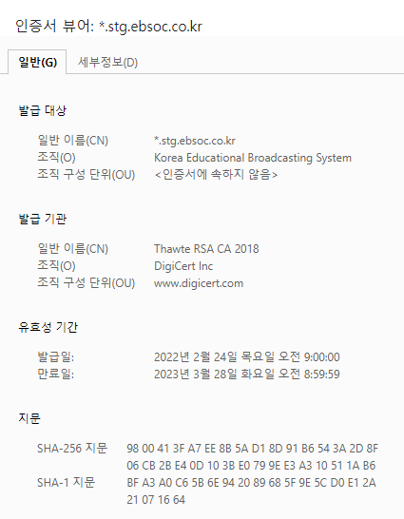 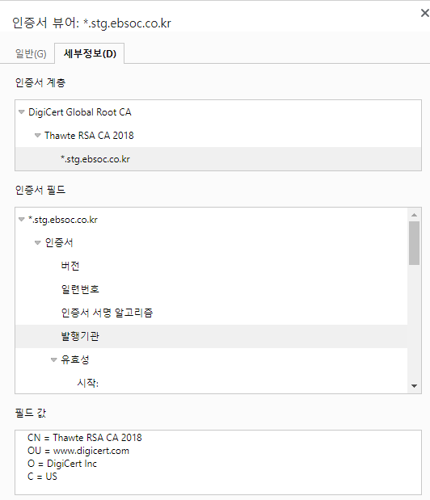
3 |  | OSP | https://osp.stg.ebsoc.co.kr/cmmn/mmbr/viewLogin?status=invalidSession 인증서기간: 2022.01.25 ~ 2023.02.25 | 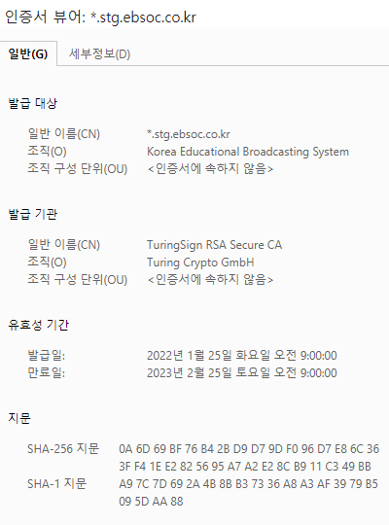 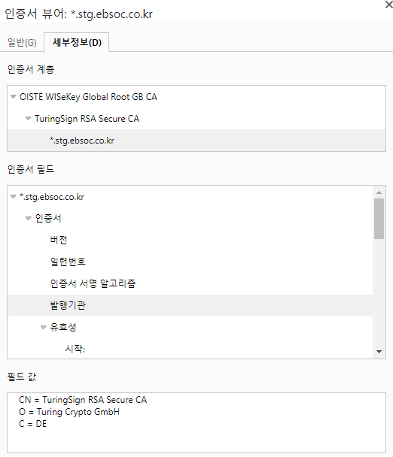
4 |  | 기타 | ㅁ화상수업 - 퀴즈(인증서 미사용)
5 | PRD | 온클라이브 | https://www.ebsoc.co.kr/ 인증서기간: 2022.02.24 ~ 2023.03.28 | 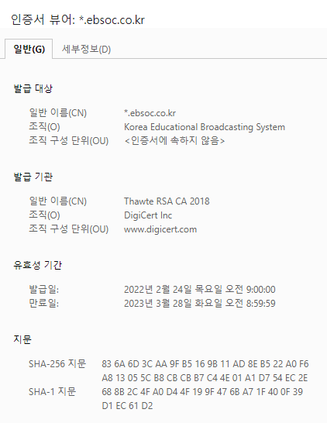 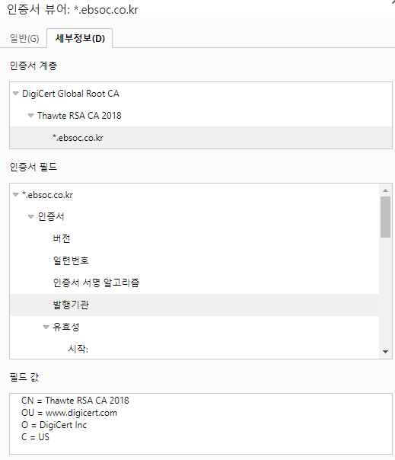
6 |  | OSP | https://osp.ebsoc.co.kr/cmmn/mmbr/viewLogin?status=invalidSession 인증서기간: 2022.01.18 ~ 2023.02.28 | 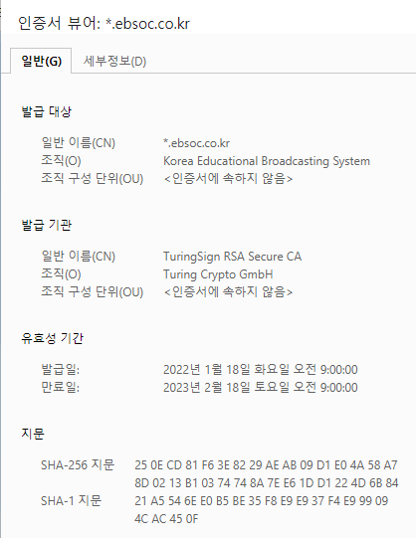 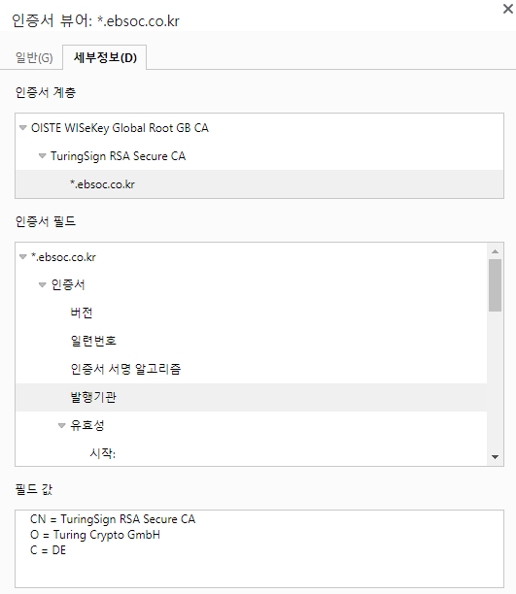
7 |  | 기타 | ㅁ화상수업 - 퀴즈(인증서 미사용)

비상대응 업무프로세스
비상대응 업무 프로세스
EBS
고
객
센
터
(1선)
사용자
이
용
자
인프라팀
시스템 모니터링
(정보 분석)

이슈전달
진척상황 통지
EBS고객
(에듀테크부+
인터넷모바일사업부)
게시판
/전화
수집된 이슈
비상대응팀(2선 접수자)
관리자
(수행사 PM)
상황보고
상황보고
수집/분석/전파
결정사항 /
조치결과
결정사항
의사결정
조치
이슈
조치
이슈
운영팀 (2선 처리자)
장애대응팀
분석/해결
조치사항
장애상황 대응 및 해결

이슈
유관업체

구분 | 역할 | 도구 | 전파 대상 | 구성원 | 비고
고객센터 | 장애 확인 후 전파 | 전화 또는 카톡 | 상황관리팀 | 고객센터 조직내
비상대응팀 | 장애담당자에게 연락 | 전화 또는 카톡 | 운영팀 장애관리자 (정, 부) | 비상대응인력
 | 상황관리자에게 상황 보고 |  | 상황 관리자 | 유관업체
 | 고객센터에 회복 보고 |  | 장애대응팀
관리자 | EBS 보고 | 전화 또는 카톡 | EBS | 수행사 PM
 | 장애대응체계 발동 지시
EBS고객 | 장애 등급에 따라 상위 부서 보고 | 전화 또는 카톡 | EBS 관리규정에 따른 부서 | 에듀테크부 | 1차접수자 : 윤여상과장
 | 장애관련 의사결정 |  |  | 인터넷모바일사업부 | 1차접수자 : 이동렬차장

EBS 공교육 사이트 장애발생시 내부 프로세스
수행사 PM
상황보고
교육사이트 장애
상황보고
1순위 부장보고
본부장보고
상황보고
유규오
장애사항 보고
의사결정
윤여상 010-3549-2589
의사결정
김진희 010-4310-7210

(초중학) 사이트 담당자 보고
(초중학) 장애 공유
온라인 클래스 장애
장민성 010-8764-0523
김윤희
하지윤(010-3077-3455)

(영어,수학,이솦) 사이트 담당자 보고
(영어,수학,이솦)사이트 장애 공유
고범석
남광현 010-2761-7081

SSO장애
(고교) 사이트 장애 공유

김규석 010-9023-1385
김윤희
이상호

클라우드 장애
신동근 010-2603-9432

(일별 관리자)고객센터
고객 문의 내용/건수 확인
장애 종료 확인

 | * 장애 사항 발생 사항 및 종료 사항 보고 및 공유
 | - 장애 및 종료 관련해서 각 사이트 부장들 공유 필요
 | - 연휴 후 장애보고서 제출

EBS 인터넷 모바일부 장애발생시 내부 프로세스

수행사 PM
상황보고
1차 접수자
상황보고
1순위 부장보고
상황보고
본부장보고
장애사항 보고
의사결정
이동렬 010-2329-1710
의사결정
오명희 010-2220-8801
박창홍

23년17층현황
